5.1
Tittel: | Verdipapiriseringer Europa og USA, utestående
Kilder: | The Association for Financial Markets in Europe (AFME) og Finanstilsynet
 | 2012 | 2015 | 2018
RMBS, Europa | 1004.2026007 | 752.58882428 | 667.2469
Annet, Europa | 740.76555821 | 549.12406286 | 571.6117
Statlig støttet, USA | 4287.806646 | 5725.914102 | 6339.7828172
Annet, USA | 2394.6075181 | 2680.9959053 | 2638.6105148

 | 2012 | 2015 | 2018
RMBS, Europa | 1004.2026007 | 752.58882428 | 667.2469
Annet, Europa | 740.76555821 | 549.12406286 | 571.6117

Statlig støttet, USA | 4287.806646 | 5725.914102 | 6339.7828172
Annet, USA | 2394.6075181 | 2680.9959053 | 2638.6105148
 | 6682.4141641 | 8406.9100073 | 8978.393332 | 1.3435852839

5.2
Tittel: | Verdipapirisering som andel av samlede utlån til personkunder og ikke-finansielle foretak
Kilder: | AFME, ECBC, ECB, Norges Bank og Finanstilsynet

 |  | TOTAL
 | Belgia | 17
 | Finland | 1
 | Frankrike | 5
 | Tyskland | 2
 | Hellas | 11
 | Irland | 20
 | Italia | 11
 | Nederland | 20
 | Portugal | 14
 | Spania | 13
 | Storbritannia | 15

 |  |  | Kilde: AFME, EFM, ECBC, ECB, ORBOF, Norges bank og Finanstilsynet

5.3
Tittel: | Leveraged loans, utstedelser, USD mrd.
Kilder: | S&P, IMF

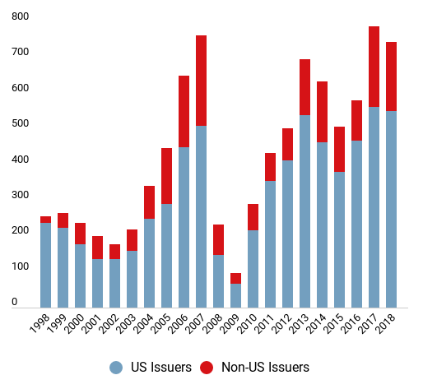

NB: Bilde, har ikke bakgrunnsdata

 |  | Kilde: AFME, EFM, ECBC, ECB, ORBOF, Norges bank og Finanstilsynet

5.4
Tittel: | Lån med begrensede lånebetingelser, nyutstedelser i USD mrd. og andel av totalmarkedet. Prosent
Kilder: | S&P LCD, Financial Times

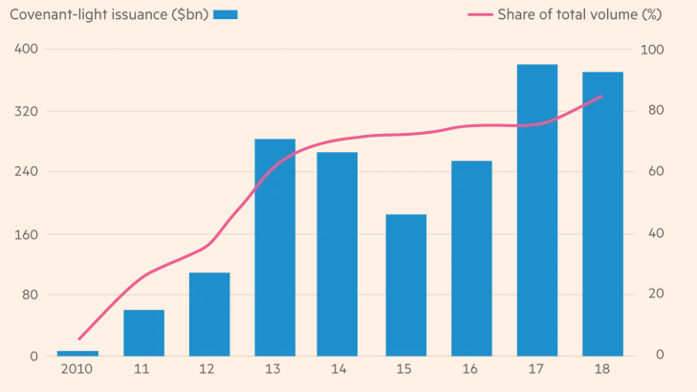

NB: Bilde, har ikke bakgrunnsdata

5.5
Tittel: | Gjeldsgrad (gjeld/EBITDA) nye leveraged loans USA
Kilder: | UBS, S&P LCD, Financial Times
Note: | Blå linje = rapportert gjeldsgrad, rød linje = gjeldsgrad uten justeringer f.eks. for framtidige besparelser
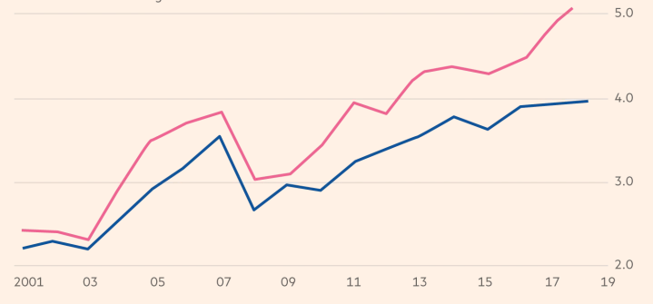

NB: Bilde, har ikke bakgrunnsdata

 |  | Kilde: AFME, EFM, ECBC, ECB, ORBOF, Norges bank og Finanstilsynet

5.6
Tittel: | AIF etter størrelse, norskforvaltede
Kilder: | ESMA (AIFMD 2017) og Finanstilsynet (AIFMD 2018)

 | Andel av norske AIF | Andel av forvaltningskapital (NAV)
<25 | 64.150943396 | 6.2474352531
25–100 | 17.735849057 | 12.387507792
100–250 | 10.943396226 | 21.117502321
250–500 | 3.7735849057 | 16.766958667
500–750 | 1.5094339623 | 11.967654979
>750 | 1.8867924528 | 31.512940989

5.7
Tittel: | AIF etter type, norskforvaltede og EØS
Kilder: | ESMA (AIFMD 2017) og Finanstilsynet (AIFMD 2018)

Analyse av type AIF | Markedsandel, Norge, 2018 | Markedsandel, EØS, 2017
Fond-i-fond | 23.898795756 | 15.9310
Eiendomsfond | 29.46985168 | 10.7575
Hedgefond | 13.063315633 | 5.4198
Private equity-fond | 13.904568725 | 4.1881
Andre fond | 19.663468206 | 63.7036

5.8
Tittel: | Ikke-profesjonalle investorer i norskforvaltede AIF
Kilder: | ESMA (AIFMD 2017) og Finanstilsynet (AIFMD 2018)

 | Private equity-fond, Norge | Private equity-fond, EØS | Hedgefond, Norge | Hedgefond, EØS | Fond-i-fond, Norge | Fond-i-fond, EØS | Eiendomsfond, Norge | Eiendomsfond, EØS | Andre, Norge | Andre, EØS
Profesjonelle kunder | 92.224897065 | 92 | 97.037995001 | 97 | 48.943202758 | 69 | 91.902410846 | 73 | 88.104031826 | 84
Ikke-profesjonelle kunder | 7.7751029346 | 8 | 2.9620049986 | 3 | 51.056797242 | 31 | 8.0975891536 | 27 | 11.895968174 | 16

5.9
Tittel: | Detaljert investoroversikt, norskforvaltede AIF
Kilde: | Finanstilsynet

 | Private equity-fond | Fond i fond | Andre | Eiendoms- fond | Hedgefond
Banker | 9446158.6532 | 2512321.6473 | 17135913.107 | 867803.675 | 47423666.261
Offentlig forvaltning | 31680966.06 | 0 | 9432650.3405 | 49286309.113 | 2314671.9281
Husholdninger | 100323571.4 | 1697125907.1 | 83013621.728 | 489519074.69 | 96065024.697
Forsikringsforetak | 21524338.446 | 104218006.93 | 769726819.87 | 125007333.54 | 62789900.906
Ikke-finansielle foretak | 14974471.908 | 323724360.38 | 84870547.792 | 380607824.45 | 532213394.85
Andre fond | 0 | 20017430.8 | 194187904.8 | 70325667.4 | 548048698.14
Andre finansielle foretak | 211944274.48 | 200761281.68 | 382204948.97 | 123627713.3 | 97465506.801
Pensjonsfond | 122800062.49 | 178444307.59 | 364821294.02 | 3768936419.6 | 227414203.68
Ukjent | 35552292.955 | 323724453.07 | 194187904.8 | 123627713.3 | 227414203.68

5.10a
Tittel: | Norskforvaltede hedgefond. Likviditetsprofil (fondenes vurdering avvinvestorenes adgang til å kreve innløsning innenfor ulike tidsintervaller, målt mot andel av porteføljen som kan realiseres, akkumulert)
Kilde: | Finanstilsynet (AIFMD 2018)

 | Private Equity Fund | 0–1 | 2–7 | 8–30 | 31–90 | 91–180 | 181–365 | 365+
Private Equity Fund | Portefølje | 1.3362886551 | 1.6275012961 | 1.6275012961 | 1.6275012961 | 5.1858913749 | 14.569573246 | 100
Private Equity Fund | Investor | 0.066150169105 | 0.066150169105 | 0.066150169105 | 0.066150169105 | 0.30583414078 | 6.2866257836 | 100
Fund of Funds | Portefølje | 10.87021758 | 16.479320953 | 63.478450468 | 87.7978937 | 88.148717781 | 88.223536144 | 100
Fund of Funds | Investor | 7.1225472084 | 7.4754216504 | 50.92298199 | 77.334239771 | 86.811914119 | 86.811914119 | 100
Other | Portefølje | 36.750950897 | 51.499741301 | 66.526269556 | 80.043748307 | 81.228419142 | 96.52426566 | 100
Other | Investor | 7.8334332221 | 49.373775069 | 64.336571657 | 77.222114644 | 77.715805128 | 78.031272609 | 100
Real Estate Fund | Portefølje | 1.6682441218 | 1.6682441218 | 2.3064881719 | 9.5532310205 | 52.4867436 | 84.242645514 | 100
Real Estate Fund | Investor | 0 | 0 | 0.6382440501 | 7.8849868988 | 41.326893722 | 77.58578931 | 100
Hedge Fund | Portefølje | 59.118129963 | 84.220665095 | 95.978538216 | 99.220150158 | 99.767094525 | 100 | 100
Hedge Fund | Investor | 3.1713712125 | 3.6514946989 | 38.573346283 | 75.759400714 | 92.343799862 | 97.644092718 | 100
 |  | 0 | 0 | 0 | 0 | 0 | 0 | 0
Real Estate | Portefølje | 5 | 6 | 7 | 18 | 42 | 60 | 100
Real Estate | Investor | 17 | 25 | 28 | 31 | 40 | 53 | 100

5.10b
Tittel: | Norskforvaltede private equity-fond. Likviditetsprofil (fondenes vurdering av investorenes adgang til å kreve innløsning innenfor ulike tidsintervaller, målt mot andel av porteføljen som kan realiseres, akkumulert)
Kilde: | Finanstilsynet (AIFMD 2018)

 | Private Equity Fund | 0–1 | 2–7 | 8–30 | 31–90 | 91–180 | 181–365 | 365+
Private Equity Fund | Portefølje | 1.3362886551 | 1.6275012961 | 1.6275012961 | 1.6275012961 | 5.1858913749 | 14.569573246 | 100
Private Equity Fund | Investor | 0.066150169105 | 0.066150169105 | 0.066150169105 | 0.066150169105 | 0.30583414078 | 6.2866257836 | 100
Fund of Funds | Portefølje | 10.87021758 | 16.479320953 | 63.478450468 | 87.7978937 | 88.148717781 | 88.223536144 | 100
Fund of Funds | Investor | 7.1225472084 | 7.4754216504 | 50.92298199 | 77.334239771 | 86.811914119 | 86.811914119 | 100
Other | Portefølje | 36.750950897 | 51.499741301 | 66.526269556 | 80.043748307 | 81.228419142 | 96.52426566 | 100
Other | Investor | 7.8334332221 | 49.373775069 | 64.336571657 | 77.222114644 | 77.715805128 | 78.031272609 | 100
Real Estate Fund | Portefølje | 1.6682441218 | 1.6682441218 | 2.3064881719 | 9.5532310205 | 52.4867436 | 84.242645514 | 100
Real Estate Fund | Investor | 0 | 0 | 0.6382440501 | 7.8849868988 | 41.326893722 | 77.58578931 | 100
Hedge Fund | Portefølje | 59.118129963 | 84.220665095 | 95.978538216 | 99.220150158 | 99.767094525 | 100 | 100
Hedge Fund | Investor | 3.1713712125 | 3.6514946989 | 38.573346283 | 75.759400714 | 92.343799862 | 97.644092718 | 100
 |  | 0 | 0 | 0 | 0 | 0 | 0 | 0
Real Estate | Portefølje | 5 | 6 | 7 | 18 | 42 | 60 | 100
Real Estate | Investor | 17 | 25 | 28 | 31 | 40 | 53 | 100

5.10c
Tittel: | Norskforvaltede eiendomsfond. Likviditetsprofil (fondenes vurdering avvinvestorenes adgang til å kreve innløsning innenfor ulike tidsintervaller, målt mot andel av porteføljen som kan realiseres, akkumulert)
Kilde: | Finanstilsynet (AIFMD 2018)

 | Private Equity Fund | 0–1 | 2–7 | 8–30 | 31–90 | 91–180 | 181–365 | 365+
Private Equity Fund | Portefølje | 1.3362886551 | 1.6275012961 | 1.6275012961 | 1.6275012961 | 5.1858913749 | 14.569573246 | 100
Private Equity Fund | Investor | 0.066150169105 | 0.066150169105 | 0.066150169105 | 0.066150169105 | 0.30583414078 | 6.2866257836 | 100
Fund of Funds | Portefølje | 10.87021758 | 16.479320953 | 63.478450468 | 87.7978937 | 88.148717781 | 88.223536144 | 100
Fund of Funds | Investor | 7.1225472084 | 7.4754216504 | 50.92298199 | 77.334239771 | 86.811914119 | 86.811914119 | 100
Other | Portefølje | 36.750950897 | 51.499741301 | 66.526269556 | 80.043748307 | 81.228419142 | 96.52426566 | 100
Other | Investor | 7.8334332221 | 49.373775069 | 64.336571657 | 77.222114644 | 77.715805128 | 78.031272609 | 100
Real Estate Fund | Portefølje | 1.6682441218 | 1.6682441218 | 2.3064881719 | 9.5532310205 | 52.4867436 | 84.242645514 | 100
Real Estate Fund | Investor | 0 | 0 | 0.6382440501 | 7.8849868988 | 41.326893722 | 77.58578931 | 100
Hedge Fund | Portefølje | 59.118129963 | 84.220665095 | 95.978538216 | 99.220150158 | 99.767094525 | 100 | 100
Hedge Fund | Investor | 3.1713712125 | 3.6514946989 | 38.573346283 | 75.759400714 | 92.343799862 | 97.644092718 | 100
 |  | 0 | 0 | 0 | 0 | 0 | 0 | 0
Real Estate | Portefølje | 5 | 6 | 7 | 18 | 42 | 60 | 100
Real Estate | Investor | 17 | 25 | 28 | 31 | 40 | 53 | 100

5.10d
Tittel: | Eiendomsfond hele EØS. Likviditetsprofil (fondenes vurdering av investorenes adgang til å kreve innløsning innenfor ulike tidsintervaller, målt mot andel av porteføljen som kan realiseres, akkumulert)
Kilder: | ESMA (AIFMD 2017) og Finanstilsynet (AIFMD 2018)

 | Private Equity Fund | 0–1 | 2–7 | 8–30 | 31–90 | 91–180 | 181–365 | 365+
Private Equity Fund | Portefølje | 1.3362886551 | 1.6275012961 | 1.6275012961 | 1.6275012961 | 5.1858913749 | 14.569573246 | 100
Private Equity Fund | Investor | 0.066150169105 | 0.066150169105 | 0.066150169105 | 0.066150169105 | 0.30583414078 | 6.2866257836 | 100
Fund of Funds | Portefølje | 10.87021758 | 16.479320953 | 63.478450468 | 87.7978937 | 88.148717781 | 88.223536144 | 100
Fund of Funds | Investor | 7.1225472084 | 7.4754216504 | 50.92298199 | 77.334239771 | 86.811914119 | 86.811914119 | 100
Other | Portefølje | 36.750950897 | 51.499741301 | 66.526269556 | 80.043748307 | 81.228419142 | 96.52426566 | 100
Other | Investor | 7.8334332221 | 49.373775069 | 64.336571657 | 77.222114644 | 77.715805128 | 78.031272609 | 100
Real Estate Fund | Portefølje | 1.6682441218 | 1.6682441218 | 2.3064881719 | 9.5532310205 | 52.4867436 | 84.242645514 | 100
Real Estate Fund | Investor | 0 | 0 | 0.6382440501 | 7.8849868988 | 41.326893722 | 77.58578931 | 100
Hedge Fund | Portefølje | 59.118129963 | 84.220665095 | 95.978538216 | 99.220150158 | 99.767094525 | 100 | 100
Hedge Fund | Investor | 3.1713712125 | 3.6514946989 | 38.573346283 | 75.759400714 | 92.343799862 | 97.644092718 | 100
 |  | 0 | 0 | 0 | 0 | 0 | 0 | 0
Real Estate | Portefølje | 5 | 6 | 7 | 18 | 42 | 60 | 100
Real Estate | Investor | 17 | 25 | 28 | 31 | 40 | 53 | 100

5.11
Tittel: | Giring i norskforvaltede AIF (100 prosent tilsvarer ingen giring)
Kilde: | Finanstilsynet (AIFMD 2018)

 | Private equity-fond | Fond-i-fond | Andre | Eiendomsfond | Hedgefond
Amount Base (mrd€) | 3.3 | 4.5 | 3.9 | 6.1 | 6.0
Total Net Asset Value (mrd€) | 3.0 | 4.5 | 3.9 | 5.6 | 2.7
Brutto verdi/ NAV | 108 | 100 | 100 | 109 | 226

5.12
Tittel: | Porteføljesammensetning i norskforvaltede AIF
Kilde: | Finanstilsynet (AIFMD 2018)

 | Private equity-fond | Fond-i-fond | Andre | Eiendomsfond | Hedgefond
Derivater | 0.0 % | 0.0 % | 0.0 % | 0.0 % | 5.6 %
Kontanter og obligasjoner | 0.5 % | 0.5 % | 27.4 % | 0.9 % | 17.3 %
Aksjer | 97.5 % | 8.9 % | 47.2 % | 16.4 % | 74.1 %
Fond | 1.2 % | 86.2 % | 17.2 % | 0.0 % | 3.0 %
Direkte eierskap | 0.0 % | 0.0 % | 6.6 % | 82.7 % | 0.0 %
Andre | 0.8 % | 4.4 % | 1.7 % | 0.0 % | 0.0 %

